Portada
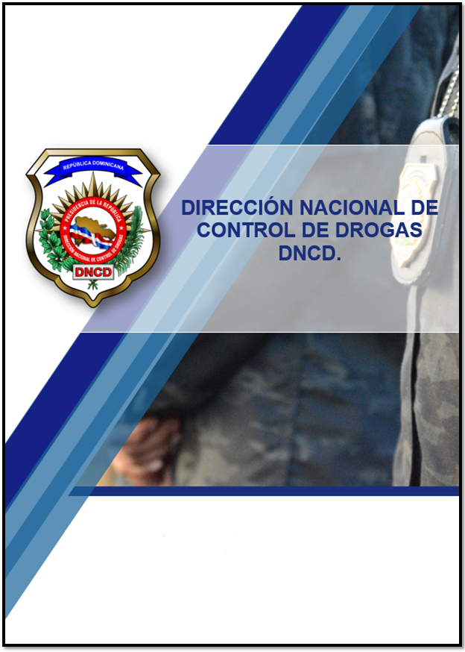

Resumen Estadístico Octubre - Diciembre 2023.

